상품제안서
오아 클린벨 무선 차량용청소기 | 상품코드: S25815

 |  |  |  |  |  |  | 02-713-8555 | www.synergygift.co.kr
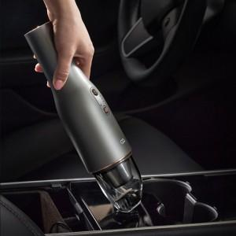 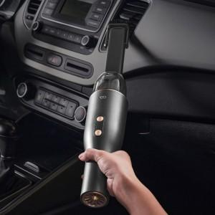

【상세/제작정보】

【인쇄/포장옵션】 | 레이저 / 포장지포장

【공급단가】 | 수량 | 30~ | 100~ | 300~ | 500~ | 1,000~
*VAT별도 | 단가 | 46,090원 | 45,380원 | 44,310원 | 42,540원 | 40,770원

【상품 URL】 | https://www.synergygift.co.kr:443/src/goods_detail.php?gdno=25815

